Ejercicio _1
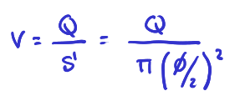
 |  |  | Apartado A

 |  |  | v | 4.77 | m/s
Fuerza | 1250 | N
𝜙 | 2.0 | m
Q | 15.00 | m3/s

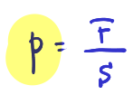
Sección comp | 3.1416 | m2 | Apartado B

 |  |  | p | 397.89 | Pa
 |  |  | p | 3.93E-03 | atm

Ejercicio_2
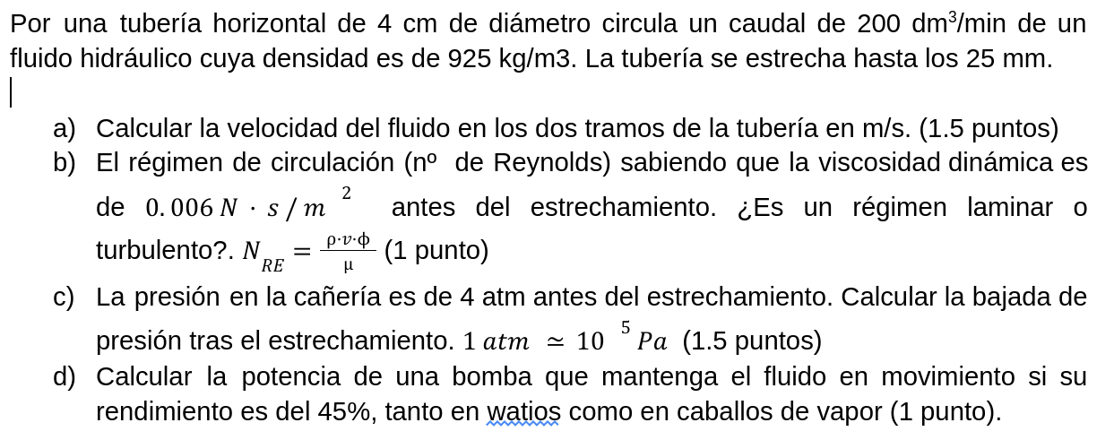
 |  |  | Apartado A |  |  | Apartado C

 |  |  |  |  |  | p1 | 4.00 | atm
 |  |  | v antes | 2.65 | m/s | p2 | 3.819 | atm
 |  |  |  |  |  | p2 | 381927.3 | Pa
 |  |  | v despues | 6.79 | m/s

 |  |  |  |  |  | Apartado D

 |  |  | Apartado B |  |  | n | 45.00% | %
Q | 200.00 | dm3/min
ρ | 925.00 | kg/m3 | Re | 16357.59 |  | Pbom | 2962.963 | W
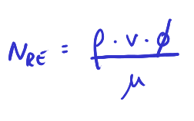
𝜙antes | 4.0 | cm |  |  |  | Pbom | 4.031 | CV
𝜙dpes | 2.5 | cm

μ | 0.006 | N s / m2

